Sheet1
ｊUnit入門メモ

①環境設定
 | ■必要なもの | 使用バージョン |  | メモ
 | JDK | 1.7 |  | ※java5意向で対応している@アノテーションを使用するため、Eclipseの設定はjdk1.5以上にすること
 | Eclipse | 3.4
 | QuickJunit | 4.1 |  | ｊUNITには「junit-4.x.jar」と「junit-dev-4.x.jar」(拡張ライブラリを除いたバージョン)、が存在する。ふつうは前者を使用すれば問題ない
 |  |  |  | 拡張ライブラリの主要機能は「junit-4.x.jar」に組み込まれているため、より多くの機能を利用したい場合を除いては競合を避けることが目的

package junit.tutorial;
public class Calculator {
public int multiply(int x, int y) {
return x * y ;
}
public float divide(int x, int y) {
if(y == 0){
throw new IllegalArgumentException("divide by zero");
}
return (float)x / (float)y ;
}
}
②基本操作
 | ・プロジェクト作成 |  | 通常通り、javaプロジェクト・クラスを作成する |  |  |  | 【sumple】
 |  |  |  |  | junit-tutorialパッケージにCaluculator.javaクラスを作成し、
 |  |  |  |  | 引数x,yを受け取って乗算結果を返すメソッドと
 |  |  |  |  | 除算結果を返すメソッドを定義する。

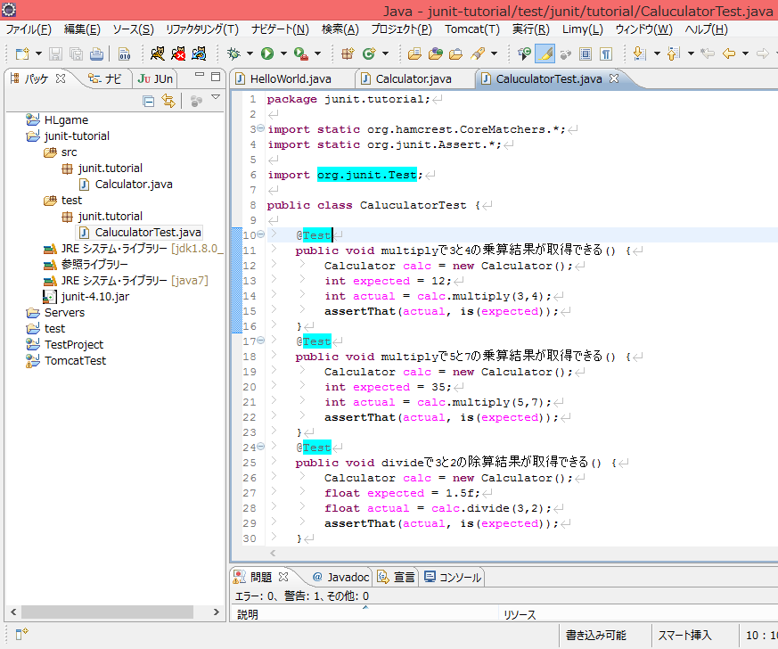
package junit.tutorial;
import static org.hamcrest.CoreMatchers.*;
import static org.junit.Assert.*;
import org.junit.Test;
public class CaluculatorTest {
@Test
public void multiplyで3と4の乗算結果が取得できる() {
Calculator calc = new Calculator();
int expected = 12;
int actual = calc.multiply(3,4);
assertThat(actual, is(expected));
}
@Test
public void multiplyで5と7の乗算結果が取得できる() {
Calculator calc = new Calculator();
int expected = 35;
int actual = calc.multiply(5,7);
assertThat(actual, is(expected));
}
@Test
public void divideで3と2の除算結果が取得できる() {
Calculator calc = new Calculator();
float expected = 1.5f;
float actual = calc.divide(3,2);
assertThat(actual, is(expected));
}
@Test(expected = IllegalArgumentException.class)
public void divideで5と0の除算時にIllegalAegumentExceptionが発生する() {
Calculator calc = new Calculator();
calc.divide(5,0);
}
}
 | ・テストフォルダ作成 |  |  |  |  |  | 【sumple】
 |  |  |  |  | 同じプロジェクト内にtestクラスフォルダを作成、
 |  |  |  |  | junit.tutorialパッケージを作成する。
 |  |  |  |  | [右クリック]→[新規]→[junitテストケース]

 |  |  |  |  | ■テストクラスのルール
 |  |  |  |  | ・publicクラスであること
 |  |  |  |  | ・メソッドはorg.junit.Testアノテーションを付与したPublicメソッドであること →赤

 |  |  |  |  | ・メソッドは戻り値がvoid
 |  |  |  |  | ・メソッドは引数を持たない
 |  |  |  |  | ・throw句は自由に設定可

 |  |  |  |  | メソッド名には日本語を使用してもよい
 |  |  |  |  | →ドキュメントとして読みやすくなる

 |  |  |  |  | テストの比較検証にはorg.junit.AssertクラスのassertThatメソッドを使用する →橙
※junit-4.x.jarをパッケージ配下に配置し、ビルドパスに追加すること

 |  |  |  |  | 例外処理
 |  |  |  |  | ・testアノテーションにexpected=例外型を追記する →青
 |  |  |  |  | 指定したエラーが発生した時に、テスト成功となる

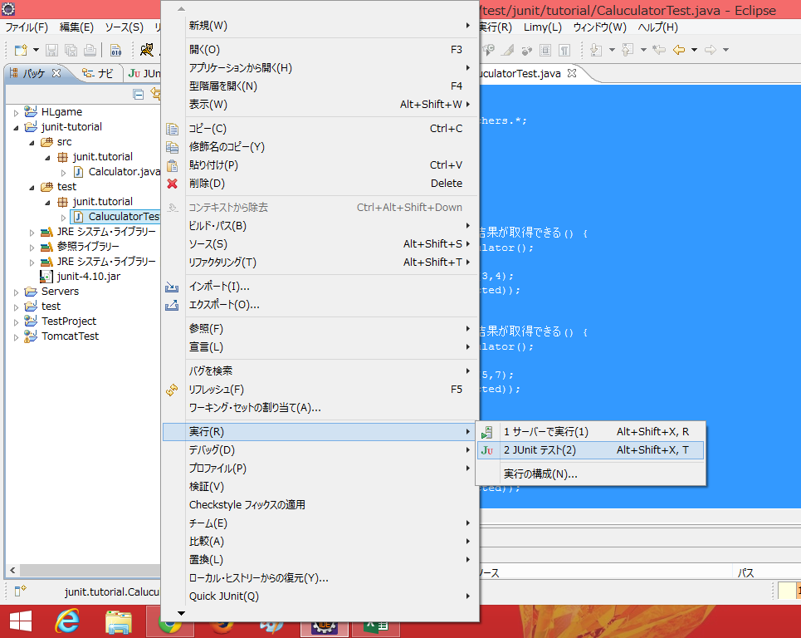
 | ・テスト実行
 |  |  |  |  | 実行したいテストファイルを右クリック→[実行]→[Junitテスト]

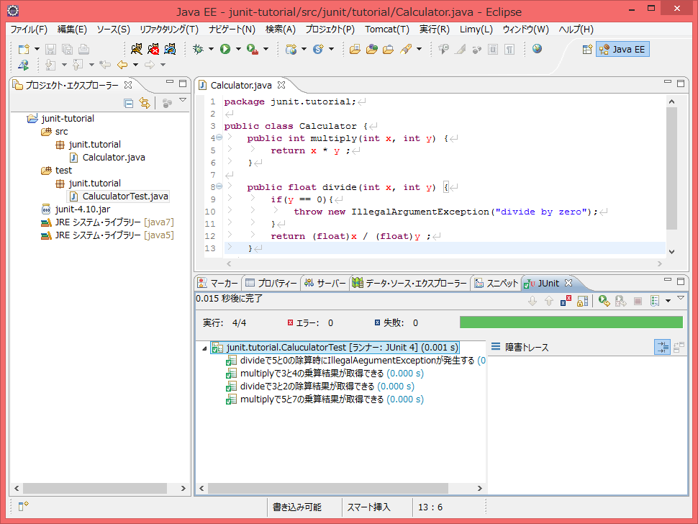
 | 実行結果
 |  |  |  |  |  | junitタブに結果が表示される
 |  |  |  |  |  | エラーの場合、グリーンのバーが赤くなり、生涯トレースに
 |  |  |  |  |  | エラー内容が表示される

